华为
华为2017年11月以前投放均在客户账户中，11月1日起成立了独立代理后台，客户账户消耗完毕后方可转入代理后台，故默认1-10月消耗以充值金额为准，请知悉 安彼迎网络（北京）有限公司：1-10月充值40万，11-12月充值95万，共计135万，消耗共计1238861.44元（客户后台消耗：40万，代理后台消耗838861.44元） 安吉汽车租赁有限公司 ：1-10月充值2万，11-12月充值26000元，共计46000万，消耗共计45960.35元（客户后台消耗：2万，代理后台消耗25960.5元） 成都乐动信息技术有限公司： 1-10月充值50万，11-12月充值40801.8元，共计540801.8元，消耗共计619837.69元（客户后台消耗：50万，代理后台消耗40801.8元，期初余额79035.89元） 前锦网络信息技术（上海）有限公司： 1-10月充值135万，11-12月充值290000元，共计164万，消耗共计1584166元（客户后台消耗：135万，代理后台消耗234166元） 珠海市轻点文化传播有限公司：11-12月充值70000元，消耗共计34477元

 | 1238861.44
 | 45960.35
 | 619837.69
 | 1584166
 | 34477

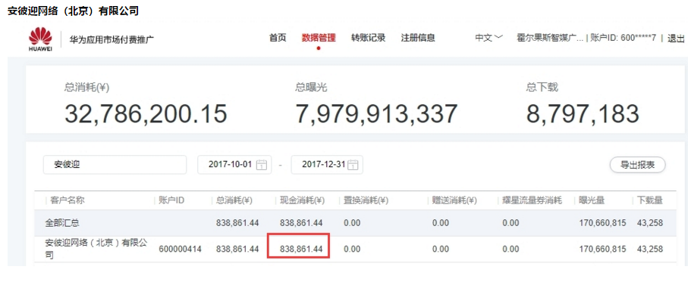

 | 838861.44

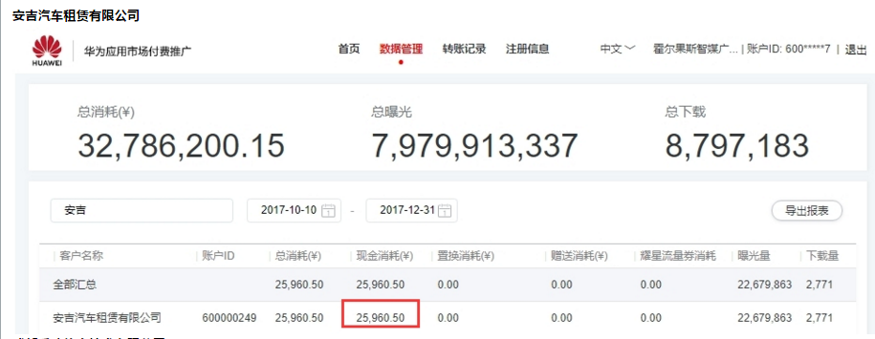

 | 25960.5

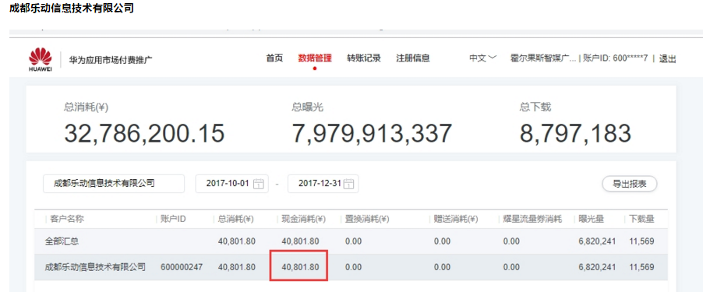

 | 40801.8

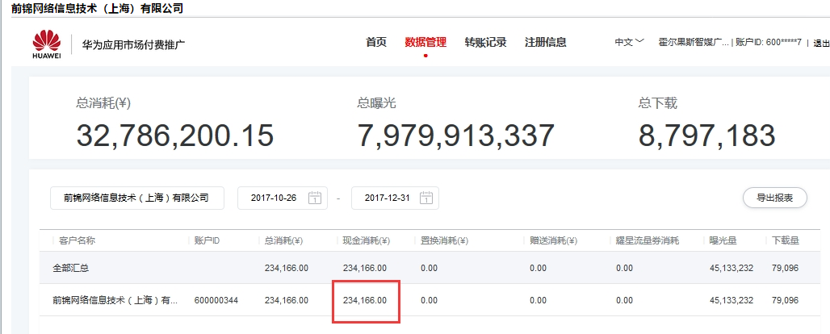

 | 234166

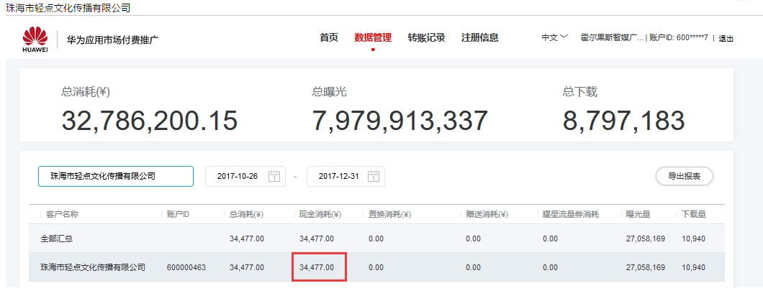

 | 34477

vivo
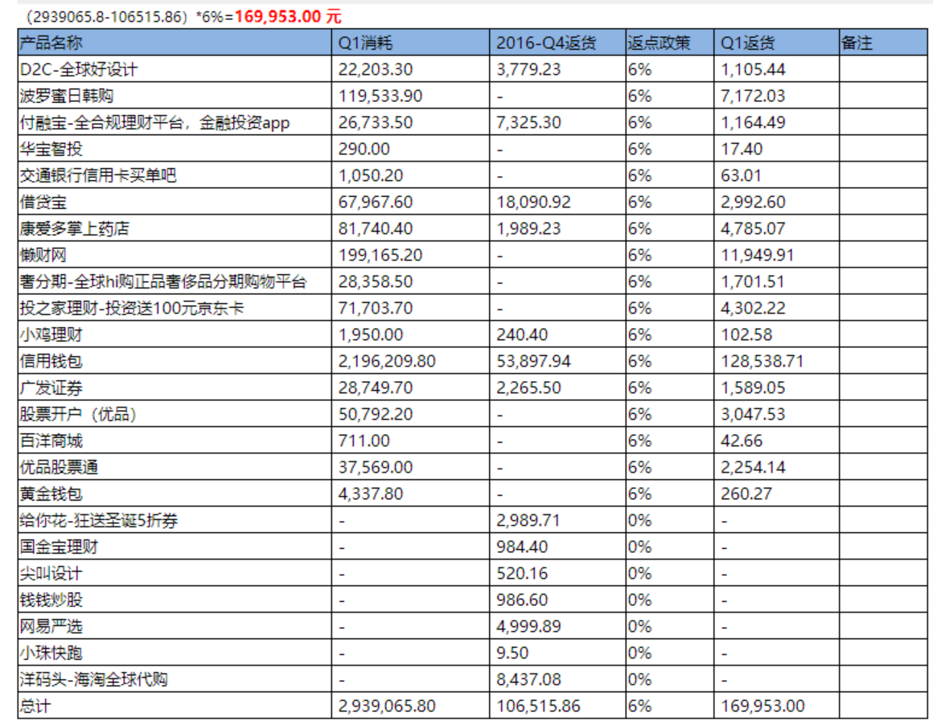
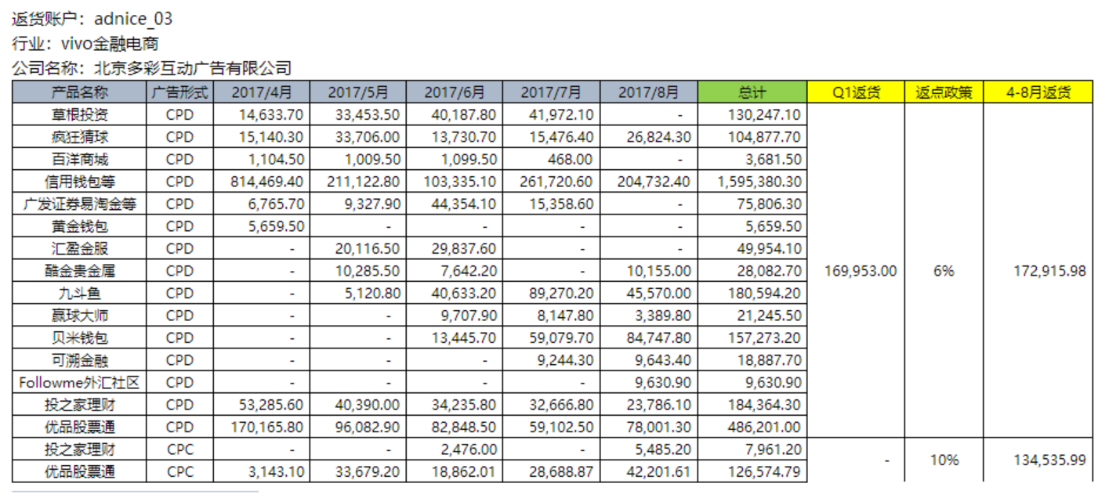
网服2017年返货
效果广告全年返货复核补差明细表
日期：2018年01月08日
客户名称 | 北京多彩互动广告有限公司
业务类别 | KPI | 实际消耗金额 | 返货消耗金额 | 所属行业实际消耗金额 | 新产品返货金额 | 老产品返货金额 | 已返货金额 | 实际完成率 | 实际返货比例 | 实际返货金额 | 其他 | 复核补差结果
浏览器信息流 | 30,000,000 | 9,792,223.74 | 605,594.14 | 9,792,223.74 | - | - | 37,864,702.96 | 32.64% | 10.00% | 979,222.37 |  | 7,417,910.58
商店CPD | 352,500,000 | 395,031,498.63 | 37,320,747.87 | 388,548,762.33 | 3,052,708.22 | 2,047,176.34 |  | 111.22% | 10.00% | 43,954,760.80
商店CPT |  | 3,608,148.65 | 2,762,807.02 | 3,486,303.65 | - | - |  |  | 10.00% | 348,630.37
合计 | 382,500,000 | 408,431,871.02 | 40,689,149.03 | 401,827,289.72 | 3,052,708.22 | 2,047,176.34 | 37,864,702.96 | 105.05% | 11.27% | 45,282,613.54 | - | 7,417,910.58

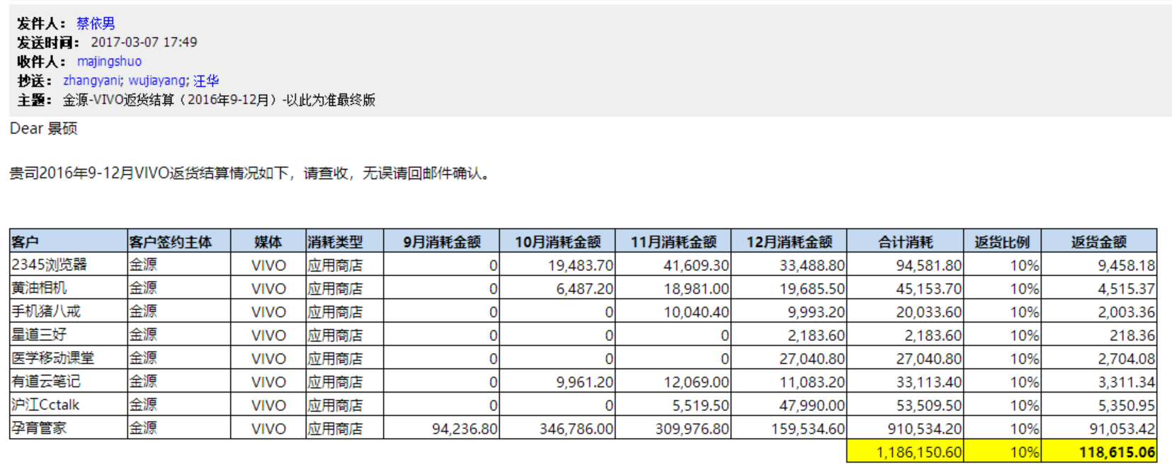
2016年金源返货均摊 |  |  |  | 旅教工16年返货均摊
CPD返货金额 | 3,926,515.07
账户名 | 应用 | CPD参与返货金额
JYHD_300242 | 金源大账户 | 2,088,272.79
JYHD_300243 | 百度糯米 | 123,384.26
JYHD_300258 | 凤凰新闻 | 24,777.82
JYHD_300249 | 乐视视频 | 23,526.42
JYHD_300260 | 友缘系(5) | 8,356.91
JYHD_300255 | 亨利嘉业 | 943.05
JYHD_300268 | 优联达 | 864.28
mokiwi_107 | 人人贷 | 29,852.32
JDVIVOCPD | 京东商城 | 1,502,672.78
Jingdongjinrong | 京东金融 | 75,501.68
adconcepts_37 | 沪江系 | 48,362.75
CPT返货金额 | 678,128.20
抵扣CPT未支付款项
信息流返货金额 | 4,385.38
返至账户 JYHD_300242
新产品返货金额 | 97,400.31
返至账户 JYHD_300242
老产品返货金额 | 1,083,703.95
返至账户 JYHD_300242

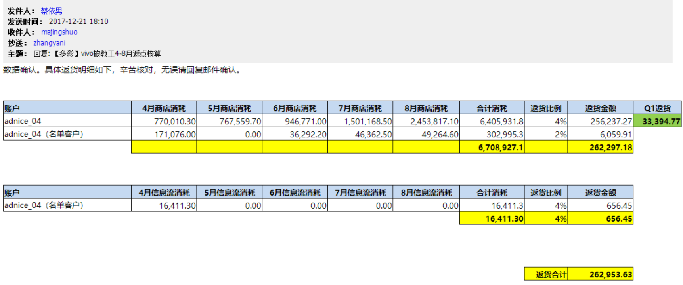
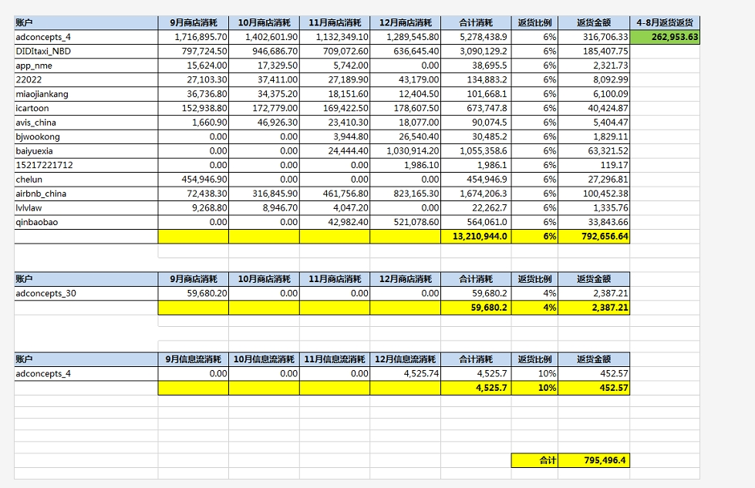
2017年旅教工消耗
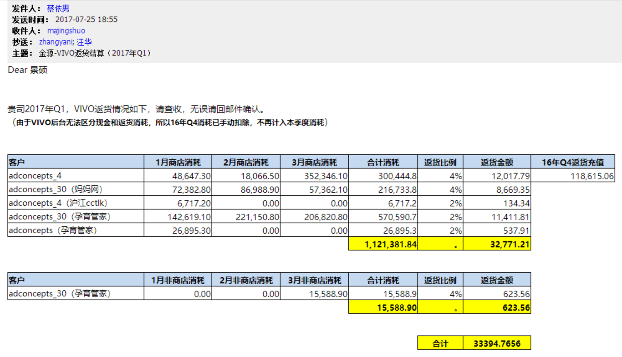

2017年电商金融消耗

